关系图
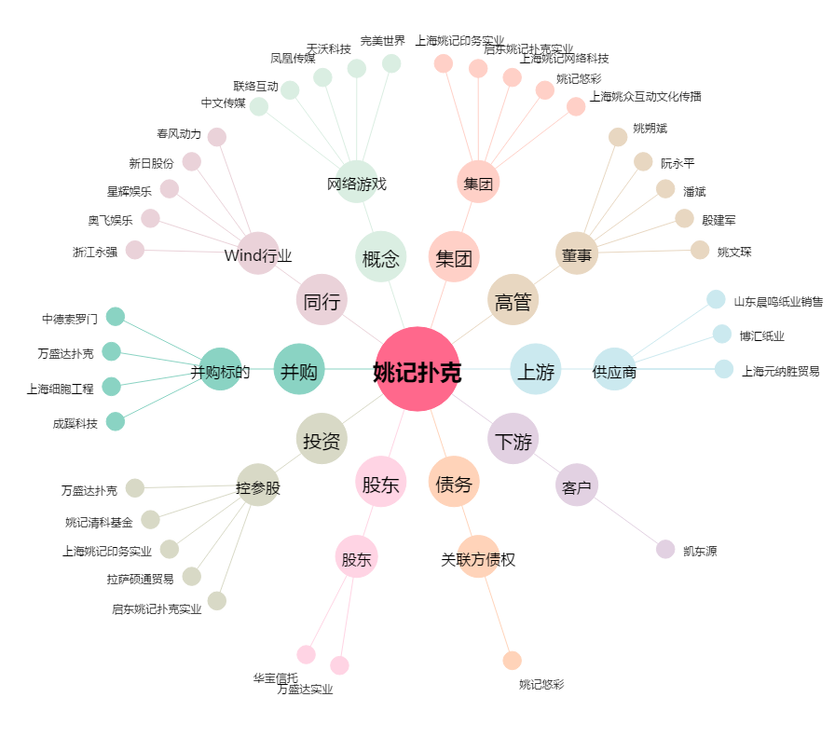
姚记扑克[002605.SZ] - 关系概览图

